상품제안서
이브라 파스텔 여행용 미니 파우치 | 상품코드: S47780

 |  |  |  |  |  |  | 02-713-8555 | www.synergygift.co.kr
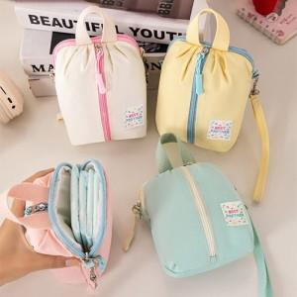

【상세/제작정보】 | <span style="font-size: 14pt;">※ 기본opp비닐포장 30개입 / 종이케이스 추가시 18개입</span>

【인쇄/포장옵션】 | 실크 / 포장지포장

【공급단가】 | 수량 | 50~ | 100~ | 300~ | 1,000~ | 3,000~
*VAT별도 | 단가 | 6,020원 | 5,840원 | 5,560원 | 5,290원 | 5,100원

【상품 URL】 | https://www.synergygift.co.kr:443/src/goods_detail.php?gdno=47780

